Solicitud gráfica
 | Área: | Ciencias Naturales |  |  | Fecha:
 | Grado: | 6 |  |  | 2016-02-08
 | Título del tema: | El origen del universo y de la vida |  |  | ¿Cuaderno de estudio o recurso? | Recurso
 | Editor: | Diego Molina |  |  | Motor del recurso | F8

 | Código guión o recurso: | CN_06_01_REC100 | ← Para determinar este código, visite la hoja de Ayuda
 |  |  |  |  | ESPECIFICACIÓN DE ARCHIVOS A ENTREGAR
Núm. | Archivo Shutterstock o ruta en web | Imagen para: | Tipo | Ubicación de la imagen en el recurso F8 | Nombre imagen SMALL | Tamaño imagen SMALL | Nombre imagen ZOOM | Tamaño imagen ZOOM | Descripción | Observaciones
IMG01 | 222842452 | Recurso F8 | Fotografía | Contenido | CN_06_01_REC100_IMG01.jpg | 643 x 450 px |  |  | La Tierra
IMG02 | 234401992 | Recurso F8 | Ilustración | Contenido | CN_06_01_REC100_IMG02.jpg | 643 x 450 px |  |  | Capas de la Tierra | 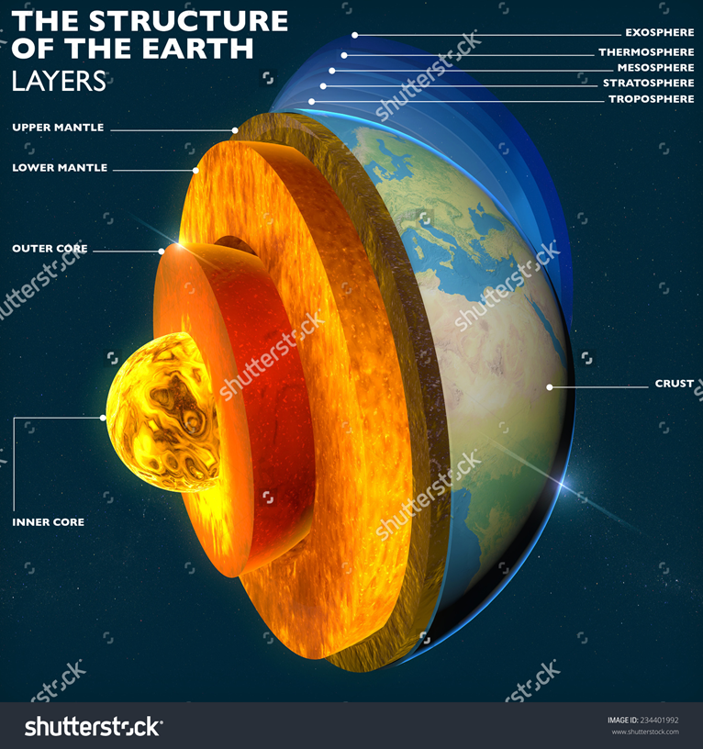 Esta imagen se utilizará en las sigueintes 5 imágenes. Resaltar solo la parte redonda central amarilla señalada como "Inner core". Eliminar el resto de letras y traducri al español como: Núcelo interno
IMG03 | 234401992 | Recurso F8 | Ilustración | Contenido | CN_06_01_REC100_IMG03.jpg | 643 x 450 px |  |  | Capas de la Tierra | Resaltar la parte naranja señalada como "Outer core". Eliminar el resto de letras y traducir al español como: Núcleo externo
IMG04 | 234401992 | Recurso F8 | Ilustración | Contenido | CN_06_01_REC100_IMG04.jpg | 643 x 450 px |  |  | Capas de la Tierra | Resaltar la parte naranja señalada como "lower mantle". Eliminar el resto de letras y traducir al español como: Manto inferior
IMG05 | 234401992 | Recurso F8 | Ilustración | Contenido | CN_06_01_REC100_IMG05.jpg | 643 x 450 px |  |  | Capas de la Tierra | Resaltar la parte marrón señalada como "upper mantle". Eliminar el resto de letras y traducir al español como: Manto superior
IMG06 | 234401992 | Recurso F8 | Ilustración | Contenido | CN_06_01_REC100_IMG06.jpg | 643 x 450 px |  |  | Capas de la Tierra | Resaltar la parte colorida señalada como "Crust". Eliminar el resto de letras y traducir al español como: Corteza
IMG07 | 234401992 | Recurso F8 | Ilustración | Contenido | CN_06_01_REC100_IMG07.jpg | 643 x 450 px |  |  | Capas de la Tierra | Resaltar la parte que son como franjas de diferentes tonos de azul, que muestran la atmósfera. Eliminar el resto de letras y traducir al español como: Troposphere : Troposfera / Stratosphere: Estratosfera / Mesosphera: Mesosfera / Thermosphere: Termosfera / Exosphere: Exosfera
IMG08 | 175038365 | Recurso F8 | Ilustración | Contenido | CN_06_01_REC100_IMG08.jpg | 643 x 450 px |  |  | Biosfera | 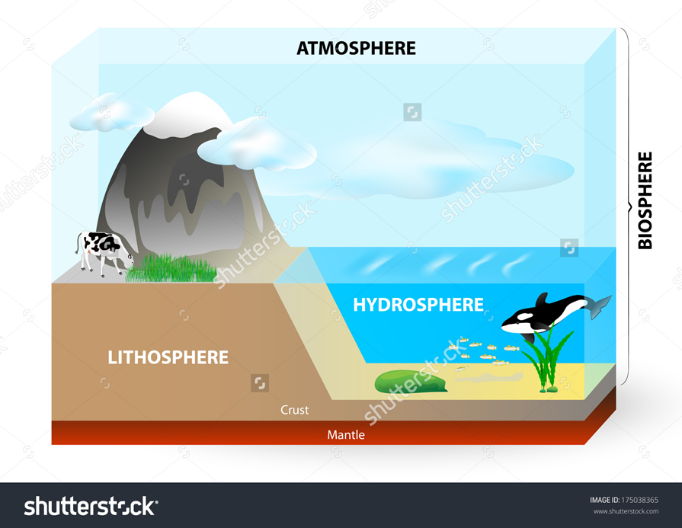 Cambiar al español: Atmosphere: Atmósfera / Biosphere : Biósfera / Lithosphere: Litosfera / Hydrosphere: Hidrosfera /Crust: Corteza / Mantle: Manto
IMG09 | 134342954 | Recurso F8 | Ilustración | Contenido | CN_06_01_REC100_IMG09.jpg | 643 x 450 px |  |  | Capas de la atmósfera | Por favor tener en cuenta de no poner las letras pequeñas, agrandar lo más que se pueda, grcaias. Cambiar al español: Troposphere : Troposfera / Stratosphere: Estratosfera / Mesosphera: Mesosfera / Thermosphere: Termosfera / Exosphere: Exosfera / Ozono layer: Capa de ozono Cambiar los siguientes números: 20 km por 15 km 690 km por 600 km

